Sheet1
OOD |  |  |  |  | １１.プログラム機能設計書 |  |  |  |  |  |  |  |  |  |  |  |  |  |  |  |  |  |  |  |  |  |  | 2/30
システム名： 社内SNSシステム |  |  |  |  |  |  |  |  |  |  | 機能名： ユーザ登録機能（機能ID:UserEntry） |  |  |  |  |  |  |  |  |  |  |  |  | 作成日： 2013/1１/1２ |  |  |  | 作成者： 鈴木健太

 | 【１－１．概要説明】
 |  |  | マスターメンテナンスでユーザの新規登録ができる画面

 | 【１－２．画面レイアウト定義】

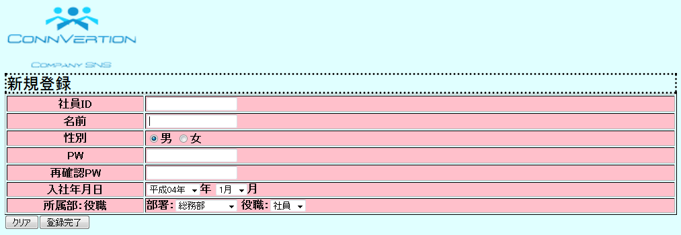

（1）

（2）

（3）
（4）

（5）

（6）
（7）
（8）
（9）

（10）
（11）

 | 【１－３．画面項目定義】
 |  | 番号 | 項目名 |  |  |  |  | 項目名（英字） | 属性 |  | 型 | 桁数 (Byte) | I/O | 必須チェック | 入力制限 |  |  |  | 表示形式 （編集仕様） | DBアクセス | 対応テーブルカラム |  | 詳細
 |  |  |  |  |  |  |  |  |  |  |  |  |  |  | かな | カタカナ | 英字 | 数値
 |  | (1) | 社員ID |  |  |  |  | UserID | text |  | String | - | I | ○ | - | - | ○ | ○ | - | （１） | ユーザ表.ユーザID |  | 社員IDを入力する。
 |  | (2) | ユーザ氏名 |  |  |  |  | UserName | text |  | String | - | I | ○ | ○ | ○ | ○ | - | - | （１） | ユーザ表.氏名 |  | (2)の認証で社員IDが見つかり次第自動的にこの欄にその社員IDのユーザの氏名が追加される。
 |  | (3) | 性別 |  |  |  |  | Gender | check |  | radio | - | I | ○ | - | - | - | - | 初期は、男にチェック | （１） | ユーザ表.性別 |  | 男:女の性別チェックボックス。
 |  | (4) | パスワード |  |  |  |  | PassWord | text |  | String | - | I | ○ | - | - | ○ | ○ | - | （１） | ユーザ表.パスワード |  | パスワードを打ち込む。
 |  | (5) | 確認用パスワード |  |  |  |  | RePassWord | text |  | String | - | I | ○ | - | - | ○ | ○ | - | （１） | ユーザ表.パスワード |  | (4)のパスワードの再確認。
 |  | (6) | 入社年 |  |  |  |  | Year | select |  | date | - | I | ○ | - | - | - | - | セレクトボックス | （１） | ユーザ表.在社歴 |  | 新規登録ユーザの入社年を登録する
 |  | (7) | 入社月 |  |  |  |  | Manth | select |  | date | - | I | ○ | - | - | - | - | セレクトボックス | （１） | ユーザ表,在社歴 |  | 新規登録ユーザの入社月を登録する
 |  | (8) | 部署 |  |  |  |  | Busho | select |  | String | - | I | ○ | - | - | - | - | セレクトボックス | （１） | ユーザ表.部署ID |  | 新規登録ユーザの部署を登録する。
 |  | (9) | 役職 |  |  |  |  | Ykusyoku | select |  | String | - | I | ○ | - | - | - | - | セレクトボックス | （１） | ユーザ表.役職ID |  | 新規登録ユーザの役職を登録する。
 |  | (10) | クリア |  |  |  |  | Clear | button |  | String | - | O | - | - | - | - | - | - | - |  |  | 入力した項目をクリアする。
 |  | (11) | 登録完了 |  |  |  |  | Entry | button |  | String | - | O | - | - | - | - | - | - | - | - |  | 登録完了し、DBに情報を格納する。

 |  | 【１－４．入力パラメータ】

 |  | № | ID |  |  |  | 名称 |  |  | 説明
 |  | 1 | 社員ID |  |  |  | ID入力画面 |  |  | 社員IDを入力。 原則、社員IDと本システムのIDは、一緒の物とする。
 |  | 2 | 氏名 |  |  |  | 氏名入力 |  |  | 社員名を入力する。
 |  | 3 | パスワード |  |  |  | PassWord |  |  | パスワードを入力する。
 |  | 4 | 再確認パスワード |  |  |  | RePassWord |  |  | (4)で打ち込んだパスワードが正しいかどうかをチェックする。

 |  | 【１－５．イベント詳細定義】

 |  | № | イベント／条件 |  |  |  |  |  | 処理内容 |  |  |  |  |  |  |  |  |  |  |  |  | 実施日 |  |  | 結果 | 実施日 | 結果 | 実施日 | 結果
 |  | 1 | 検索ボタン |  |  |  |  |  | 【押下時】
 |  |  |  |  |  |  |  |  |  | ・DBから一致する社員IDを検出
 |  |  |  |  |  |  |  |  |  | ・一致する社員IDが存在する場合(3)の項目にその社員IDの社員名を自動登録
 |  | 2 | クリアボタン |  |  |  |  |  | 【押下時】
 |  |  |  |  |  |  |  |  |  | ・「はい/いいえ」のアラートが出現します。
 |  |  |  |  |  |  |  |  |  | ・「はい」を押すと(1)~(10)までの登録内容がクリアされます。

 |  | 3 | 登録完了ボタン |  |  |  |  |  | 【押下時】
 |  |  |  |  |  |  |  |  |  | ・登録内容がDBに格納され。マスターメンテ画面に画面遷移する。

 |  |  |  |  |  |  |  |  | 【画面遷移】
 |  |  |  |  |  |  |  |  |  | ①URL
 |  |  |  |  |  |  |  |  |  |  | /masmain.jsp
 |  |  |  |  |  |  |  |  |  | ②遷移先
 |  |  |  |  |  |  |  |  |  |  | U00?.マスターメンテ画面
 |  |  |  |  |  |  |  |  |  | ③パラメータ
 |  |  |  |  |  |  |  |  |  |  | マスターメンテ画面の画面設計書のインタフェースを参照。

 |  | (1)登録完了時のＤＢ格納
 |  |  |  | 登録カラム名
 |  |  |  |  |  | ユーザ表.ユーザID
 |  |  |  |  |  | ユーザ表.氏名
 |  |  |  |  |  | ユーザ表.性別
 |  |  |  |  |  | ユーザ表.パスワード
 |  |  |  |  |  | ユーザ表.年齢
 |  |  |  |  |  | ユーザ表.入社年月
 |  |  |  |  |  | ユーザ表.生年月日
 |  |  |  |  |  | ユーザ表.血液型
 |  |  |  |  |  | ユーザ表.部署ID
 |  |  |  |  |  | ユーザ表.役職ID
 |  |  |  |  |  | ユーザ表.連絡先
 |  |  |  |  |  | ユーザ表.Email
 |  |  |  |  |  | ユーザ表.レベルID
 |  |  |  |  |  | ユーザ表.経歴
 |  |  |  | 登録対象テーブル名
 |  |  |  |  |  | ユーザ表

